6.DCAT전체그래프
시트5 DCAT 3.0 직렬화 예시(Turtle) — 전체 관계 그래프
ndms:Event(사건 마스터)에 데이터셋·관측·경보·문서를 ndms:aboutEvent로 결합 · 전체 21개 자원 / 32개 관계

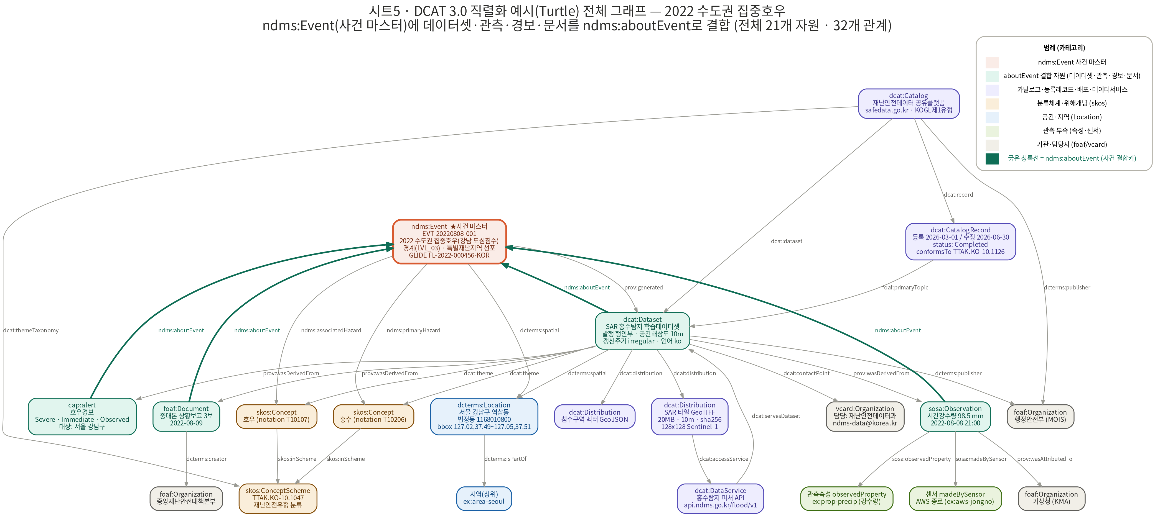

■ 노드(자원) 목록 — 21개
# | 노드 ID | 클래스/유형 | 설명(요약) | 카테고리
1 | ex:event | ndms:Event ★사건 마스터 | EVT-20220808-001 / 2022 수도권 집중호우(강남 도심침수) / 경계(LVL_03) · 특별재난지역 선포 / GLIDE FL-2022-000456-KOR | 사건 마스터
2 | ex:catalog | dcat:Catalog | 재난안전데이터 공유플랫폼 / safedata.go.kr · KOGL제1유형 | 카탈로그·배포·서비스
3 | ex:rec | dcat:CatalogRecord | 등록 2026-03-01 / 수정 2026-06-30 / status: Completed / conformsTo TTAK.KO-10.1126 | 카탈로그·배포·서비스
4 | ex:ds | dcat:Dataset | SAR 홍수탐지 학습데이터셋 / 발행 행안부 · 공간해상도 10m / 갱신주기 irregular · 언어 ko | aboutEvent 결합자원
5 | ex:contact | vcard:Organization | 담당: 재난안전데이터과 / ndms-data@korea.kr | 기관·담당
6 | ex:area_gn | dcterms:Location | 서울 강남구 역삼동 / 법정동 1168010800 / bbox 127.02,37.49~127.05,37.51 | 공간·지역
7 | ex:area_seoul | 지역(상위) | ex:area-seoul | 공간·지역
8 | ex:scheme | skos:ConceptScheme | TTAK.KO-10.1047 / 재난안전유형 분류 | 분류·개념
9 | ex:hz_flood | skos:Concept | 홍수 (notation T10206) | 분류·개념
10 | ex:hz_rain | skos:Concept | 호우 (notation T10107) | 분류·개념
11 | ex:dist_sar | dcat:Distribution | SAR 타일 GeoTIFF / 20MB · 10m · sha256 / 128x128 Sentinel-1 | 카탈로그·배포·서비스
12 | ex:dist_geo | dcat:Distribution | 침수구역 벡터 GeoJSON | 카탈로그·배포·서비스
13 | ex:svc | dcat:DataService | 홍수탐지 피처 API / api.ndms.go.kr/flood/v1 | 카탈로그·배포·서비스
14 | ex:obs | sosa:Observation | 시간강수량 98.5 mm / 2022-08-08 21:00 | aboutEvent 결합자원
15 | ex:prop | 관측속성 observedProperty | ex:prop-precip (강수량) | 관측 부속
16 | ex:sensor | 센서 madeBySensor | AWS 종로 (ex:aws-jongno) | 관측 부속
17 | ex:alert | cap:alert | 호우경보 / Severe · Immediate · Observed / 대상: 서울 강남구 | aboutEvent 결합자원
18 | ex:doc | foaf:Document | 중대본 상황보고 3보 / 2022-08-09 | aboutEvent 결합자원
19 | ex:mois | foaf:Organization | 행정안전부 (MOIS) | 기관·담당
20 | ex:kma | foaf:Organization | 기상청 (KMA) | 기관·담당
21 | ex:cdschq | foaf:Organization | 중앙재난안전대책본부 | 기관·담당

■ 관계(트리플) 목록 — 32개 · Subject → Predicate → Object
# | Subject (주어) | Predicate (술어) | Object (목적어) | 비고
1 | ex:event (ndms:Event ★사건 마스터) | ndms:primaryHazard | ex:hz_flood (skos:Concept)
2 | ex:event (ndms:Event ★사건 마스터) | ndms:associatedHazard | ex:hz_rain (skos:Concept)
3 | ex:event (ndms:Event ★사건 마스터) | dcterms:spatial | ex:area_gn (dcterms:Location)
4 | ex:event (ndms:Event ★사건 마스터) | prov:generated | ex:ds (dcat:Dataset)
5 | ex:catalog (dcat:Catalog) | dcterms:publisher | ex:mois (foaf:Organization)
6 | ex:catalog (dcat:Catalog) | dcat:themeTaxonomy | ex:scheme (skos:ConceptScheme)
7 | ex:catalog (dcat:Catalog) | dcat:dataset | ex:ds (dcat:Dataset)
8 | ex:catalog (dcat:Catalog) | dcat:record | ex:rec (dcat:CatalogRecord)
9 | ex:rec (dcat:CatalogRecord) | foaf:primaryTopic | ex:ds (dcat:Dataset)
10 | ex:ds (dcat:Dataset) | ndms:aboutEvent | ex:event (ndms:Event ★사건 마스터) | ★ 사건 결합키
11 | ex:ds (dcat:Dataset) | dcterms:publisher | ex:mois (foaf:Organization)
12 | ex:ds (dcat:Dataset) | dcat:contactPoint | ex:contact (vcard:Organization)
13 | ex:ds (dcat:Dataset) | dcterms:spatial | ex:area_gn (dcterms:Location)
14 | ex:ds (dcat:Dataset) | dcat:theme | ex:hz_flood (skos:Concept)
15 | ex:ds (dcat:Dataset) | dcat:theme | ex:hz_rain (skos:Concept)
16 | ex:ds (dcat:Dataset) | prov:wasDerivedFrom | ex:obs (sosa:Observation)
17 | ex:ds (dcat:Dataset) | prov:wasDerivedFrom | ex:doc (foaf:Document)
18 | ex:ds (dcat:Dataset) | prov:wasDerivedFrom | ex:alert (cap:alert)
19 | ex:ds (dcat:Dataset) | dcat:distribution | ex:dist_sar (dcat:Distribution)
20 | ex:ds (dcat:Dataset) | dcat:distribution | ex:dist_geo (dcat:Distribution)
21 | ex:area_gn (dcterms:Location) | dcterms:isPartOf | ex:area_seoul (지역(상위))
22 | ex:hz_flood (skos:Concept) | skos:inScheme | ex:scheme (skos:ConceptScheme)
23 | ex:hz_rain (skos:Concept) | skos:inScheme | ex:scheme (skos:ConceptScheme)
24 | ex:dist_sar (dcat:Distribution) | dcat:accessService | ex:svc (dcat:DataService)
25 | ex:svc (dcat:DataService) | dcat:servesDataset | ex:ds (dcat:Dataset)
26 | ex:obs (sosa:Observation) | ndms:aboutEvent | ex:event (ndms:Event ★사건 마스터) | ★ 사건 결합키
27 | ex:obs (sosa:Observation) | sosa:observedProperty | ex:prop (관측속성 observedProperty)
28 | ex:obs (sosa:Observation) | sosa:madeBySensor | ex:sensor (센서 madeBySensor)
29 | ex:obs (sosa:Observation) | prov:wasAttributedTo | ex:kma (foaf:Organization)
30 | ex:alert (cap:alert) | ndms:aboutEvent | ex:event (ndms:Event ★사건 마스터) | ★ 사건 결합키
31 | ex:doc (foaf:Document) | ndms:aboutEvent | ex:event (ndms:Event ★사건 마스터) | ★ 사건 결합키
32 | ex:doc (foaf:Document) | dcterms:creator | ex:cdschq (foaf:Organization)

